2. Pivot VC
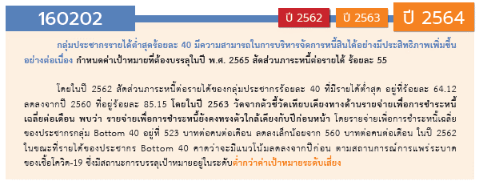
องค์ประกอบ/ปัจจัย | ปีงบประมาณ
Row Labels | 2561 | 2562 | 2563 | 2564 | 2565 | 2566 | รวมจำนวนโครงการทั้งหมด
160202V01 |  | 1 | 3 | 4 | 3 | 1 | 12
160202F0101 |  |  | 3 |  |  |  | 3
160202F0102 |  | 1 |  | 2 | 3 | 1 | 7
160202F0103 |  |  |  | 2 |  |  | 2
160202V02 | 1 | 4 | 5 | 13 | 5 | 3 | 31
160202F0201 | 1 | 2 | 4 | 6 | 5 | 2 | 20
160202F0202 |  | 2 | 1 | 3 |  |  | 6
160202F0203 |  |  |  | 4 |  | 1 | 5
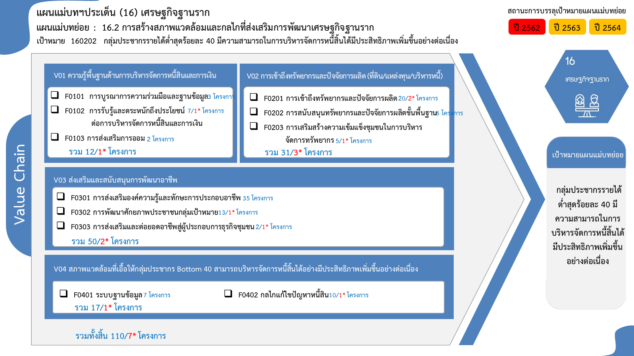
160202V03 |  |  | 5 | 32 | 11 | 2 | 50
160202F0301 |  |  | 4 | 23 | 8 |  | 35
160202F0302 |  |  | 1 | 8 | 3 | 1 | 13
160202F0303 |  |  |  | 1 |  | 1 | 2
160202V04 |  | 2 | 7 | 4 | 3 | 1 | 17
160202F0401 |  | 1 | 4 | 2 |  |  | 7
160202F0402 |  | 1 | 3 | 2 | 3 | 1 | 10
ไม่สอดคล้องกับ V และ F ใด |  | 3 | 10 |  |  |  | 13
F00 |  | 3 | 10 |  |  |  | 13
รวมจำนวนโครงการทั้งหมด | 1 | 10 | 30 | 53 | 22 | 7 | 123
*F00 หมายถึงโครงการไม่สอดคล้องกับองค์ประกอบและปัจจัยใดของเป้าหมายแผนแม่บทย่อย

 |  |  |  |  |  |  |  | หมายเหตุ: n* หมายถึง โครงการเพื่อขับเคลื่อนการบรรลุเป้าหมายตามยุทธศาสตร์ชาติ ประจำปีงบประมาณ พ.ศ. 2566
โครงการที่ไม่สอดคล้องกับองค์ประกอบและปัจจัยใดของเป้าหมายแผนแม่บทย่อย จำนวน 13 โครงการ

4.รวม
โครงการภายใต้เป้าหมายแผนแม่บทย่อย: 160202 กลุ่มประชากรรายได้ต่ำสุดร้อยละ 40 มีความสามารถในการบริหารจัดการหนี้สิ้นได้มีประสิทธิภาพเพิ่มขึ้นอย่างต่อเนื่อง
กรุณา Log in เข้าระบบ eMENSCR ก่อนดำเนินการ Click ที่ link โครงการนั้น ๆ
หมายเหตุ : หากไม่ Login จะไม่สามารถดูรายละเอียดโครงการได้
โครงการที่ปรากฎเป็นโครงการที่ผ่านการอนุมัติจากผู้บริหาร (M7) ของหน่วยงานเท่านั้น (ข้อมูล ณ เดือนมีนาคม 2565)

ชื่อโครงการ / การดำเนินงาน | ปีงบประมาณ | วันที่เริ่มต้นโครงการ | วันที่สิ้นสุดโครงการ | หน่วยงานระดับกองหรือเทียบเท่า | หน่วยงานระดับกรมหรือเทียบเท่า | หน่วยงานระดับกระทรวงหรือเทียบเท่า | ประเภทโครงการ | merge | องค์ประกอบ | ปัจจัย
บริการธนาคารชุมชน | 2561 | มกราคม 2561 | กันยายน 2563 |  | ธนาคารออมสิน | กระทรวงการคลัง |  | บริการธนาคารชุมชน2561ธนาคารออมสิน | 160202V02 | 160202F0201
โครงการพิจารณาพิสูจน์สิทธิการครอบครองที่ดินของบุคคลในเขตที่ดินราชพัสดุ | 2562 | ตุลาคม 2561 | กันยายน 2562 | กองบริหารจัดการกรรมสิทธิ์ที่ราชพัสดุ | กรมธนารักษ์ | กระทรวงการคลัง |  | โครงการพิจารณาพิสูจน์สิทธิการครอบครองที่ดินของบุคคลในเขตที่ดินราชพัสดุ2562กรมธนารักษ์ | 160202V04 | 160202F0401
กิจกรรมจัดที่ดิน | 2562 | ตุลาคม 2561 | กันยายน 2562 | สำนักจัดการปฎิรูปที่ดิน | สำนักงานปฏิรูปที่ดินเพื่อเกษตรกรรม | กระทรวงเกษตรและสหกรณ์ |  | กิจกรรมจัดที่ดิน2562สำนักงานปฏิรูปที่ดินเพื่อเกษตรกรรม | 160202V02 | 160202F0201
กิจกรรมตรวจสอบการถือครองที่ดิน | 2562 | ตุลาคม 2561 | กันยายน 2562 | สำนักจัดการปฎิรูปที่ดิน | สำนักงานปฏิรูปที่ดินเพื่อเกษตรกรรม | กระทรวงเกษตรและสหกรณ์ |  | กิจกรรมตรวจสอบการถือครองที่ดิน2562สำนักงานปฏิรูปที่ดินเพื่อเกษตรกรรม | 160202V02 | 160202F0202
โครงการบูรณาการพันธกิจสัมพันธ์ เพื่อแก้ปัญหาความยากจนของประชาชนในท้องถิ่น 2562 | 2562 | ตุลาคม 2561 | กันยายน 2562 | สถาบันวิจัยและพัฒนา | มหาวิทยาลัยราชภัฏสวนสุนันทา | กระทรวงการอุดมศึกษา วิทยาศาสตร์ วิจัยและนวัตกรรม |  | โครงการบูรณาการพันธกิจสัมพันธ์เพื่อแก้ปัญหาความยากจนของประชาชนในท้องถิ่น25622562มหาวิทยาลัยราชภัฏสวนสุนันทา | 160202V04 | 160202F0402
การปรับปรุงแผนที่แปลงที่ดินมาตรฐาน RTK GNSS NETWORK ปีงบประมาณ 2562 | 2562 | ตุลาคม 2561 | กันยายน 2562 | สำนักจัดการแผนที่และสารบบที่ดิน | สำนักงานปฏิรูปที่ดินเพื่อเกษตรกรรม | กระทรวงเกษตรและสหกรณ์ |  | การปรับปรุงแผนที่แปลงที่ดินมาตรฐานRTKGNSSNETWORKปีงบประมาณ25622562สำนักงานปฏิรูปที่ดินเพื่อเกษตรกรรม | 160202V02 | 160202F0202
05 แผนพัฒนาระบบการจัดทำข้อตกลงร่วมก่อนการปฏิบัติงาน | 2562 | ตุลาคม 2561 | กันยายน 2562 | ฝ่ายนโยบายและแผน (งานวิเคราะห์นโยบายและแผน งานติดตามประเมินผล งานข้อมูลและสารสนเทศ | สำนักงานธนานุเคราะห์ | กระทรวงการพัฒนาสังคมและความมั่นคงของมนุษย์ |  | 05แผนพัฒนาระบบการจัดทำข้อตกลงร่วมก่อนการปฏิบัติงาน2562สำนักงานธนานุเคราะห์ | F00 | F00
โครงการพัฒนาแหล่งเรียนรู้เพื่อสนับสนุนปรัชญาเศรษฐกิจพอเพียง | 2562 | กุมภาพันธ์ 2562 | กุมภาพันธ์ 2562 | คณะศิลปศาสตร์ | มหาวิทยาลัยเทคโนโลยีราชมงคลสุวรรณภูมิ | กระทรวงการอุดมศึกษา วิทยาศาสตร์ วิจัยและนวัตกรรม |  | โครงการพัฒนาแหล่งเรียนรู้เพื่อสนับสนุนปรัชญาเศรษฐกิจพอเพียง2562มหาวิทยาลัยเทคโนโลยีราชมงคลสุวรรณภูมิ | F00 | F00
ส่งเสริมการบริหารจัดการการเงินชุมชน | 2562 | ตุลาคม 2561 | กันยายน 2562 | สำนักพัฒนาทุนและองค์กรการเงินชุมชน | กรมการพัฒนาชุมชน | กระทรวงมหาดไทย |  | ส่งเสริมการบริหารจัดการการเงินชุมชน2562กรมการพัฒนาชุมชน | 160202V01 | 160202F0102
ยกระดับเศรษฐกิจในท้องถิ่นตามหลักปรัชญาเศรษฐกิจพอเพียง ตำบลคลองลานพัฒนา | 2562 | ตุลาคม 2561 | กันยายน 2562 | คณะมนุษยศาสตร์และสังคมศาสตร์ | มหาวิทยาลัยราชภัฏกำแพงเพชร | กระทรวงการอุดมศึกษา วิทยาศาสตร์ วิจัยและนวัตกรรม |  | ยกระดับเศรษฐกิจในท้องถิ่นตามหลักปรัชญาเศรษฐกิจพอเพียงตำบลคลองลานพัฒนา2562มหาวิทยาลัยราชภัฏกำแพงเพชร | F00 | F00
โครงการประเมินผลสัมฤทธิ์ในการดำเนินการจัดที่ดินทำกินให้ชุมชน ภายใต้คณะกรรมการนโยบายที่ดินแห่งชาติ | 2562 | มีนาคม 2562 | ธันวาคม 2562 | กองยุทธศาสตร์การพัฒนาทรัพยากรธรรมชาติและสิ่งแวดล้อม | สำนักงานสภาพัฒนาการเศรษฐกิจและสังคมแห่งชาติ | สำนักนายกรัฐมนตรี |  | โครงการประเมินผลสัมฤทธิ์ในการดำเนินการจัดที่ดินทำกินให้ชุมชนภายใต้คณะกรรมการนโยบายที่ดินแห่งชาติ2562สำนักงานสภาพัฒนาการเศรษฐกิจและสังคมแห่งชาติ | 160202V02 | 160202F0201
แผนพัฒนาระบบการเงินภาคประชาชน พ.ศ. 2560 - 2564 | 2563 | ตุลาคม 2562 | กันยายน 2564 | สำนักนโยบายพัฒนาระบบการเงินภาคประชาชน | สำนักงานเศรษฐกิจการคลัง | กระทรวงการคลัง |  | แผนพัฒนาระบบการเงินภาคประชาชนพ.ศ.2560-25642563สำนักงานเศรษฐกิจการคลัง | 160202V04 | 160202F0401
มาตรการ pico-finance เพื่อเป็นแหล่งเงินทุนทางเลือกของผู้มีรายได้น้อย | 2563 | ตุลาคม 2562 | กันยายน 2565 | สำนักนโยบายพัฒนาระบบการเงินภาคประชาชน | สำนักงานเศรษฐกิจการคลัง | กระทรวงการคลัง |  | มาตรการpico-financeเพื่อเป็นแหล่งเงินทุนทางเลือกของผู้มีรายได้น้อย2563สำนักงานเศรษฐกิจการคลัง | 160202V02 | 160202F0201
การแก้ไขปัญหาหนี้นอกระบบอย่างบูรณาการและยั่งยืน | 2563 | ตุลาคม 2562 | กันยายน 2565 | สำนักนโยบายพัฒนาระบบการเงินภาคประชาชน | สำนักงานเศรษฐกิจการคลัง | กระทรวงการคลัง |  | การแก้ไขปัญหาหนี้นอกระบบอย่างบูรณาการและยั่งยืน2563สำนักงานเศรษฐกิจการคลัง | 160202V04 | 160202F0402
ร่างพระราชบัญญัติสถาบันการเงินประชาชน พ.ศ. .... | 2563 | ตุลาคม 2562 | กันยายน 2565 | สำนักนโยบายพัฒนาระบบการเงินภาคประชาชน | สำนักงานเศรษฐกิจการคลัง | กระทรวงการคลัง |  | ร่างพระราชบัญญัติสถาบันการเงินประชาชนพ.ศ.....2563สำนักงานเศรษฐกิจการคลัง | 160202V02 | 160202F0201
โครงการพิจารณาพิสูจน์สิทธิการครอบครองทีี่ดินของบุคคลในเขตที่ดินราชพัสดุ ปีงบประมาณ พ.ศ.2563 | 2563 | ตุลาคม 2562 | กันยายน 2563 | กองบริหารจัดการกรรมสิทธิ์ที่ราชพัสดุ | กรมธนารักษ์ | กระทรวงการคลัง |  | โครงการพิจารณาพิสูจน์สิทธิการครอบครองทีี่ดินของบุคคลในเขตที่ดินราชพัสดุปีงบประมาณพ.ศ.25632563กรมธนารักษ์ | 160202V04 | 160202F0401
โครงการการขับเคลื่อนนโยบายการจัดการที่ดินทำกินให้ชุมชน | 2563 | ตุลาคม 2562 | กันยายน 2563 | กองบริหารจัดการที่ดิน | สำนักงานนโยบายและแผนทรัพยากรธรรมชาติและสิ่งแวดล้อม | กระทรวงทรัพยากรธรรมชาติและสิ่งแวดล้อม |  | โครงการการขับเคลื่อนนโยบายการจัดการที่ดินทำกินให้ชุมชน2563สำนักงานนโยบายและแผนทรัพยากรธรรมชาติและสิ่งแวดล้อม | 160202V02 | 160202F0201
การขับเคลื่อนและขยายผลโครงการอันเนื่องมาจากพระราชดำริจังหวัดเชียงใหม่ | 2563 | มีนาคม 2563 | กันยายน 2563 |  | เชียงใหม่ | จังหวัดและกลุ่มจังหวัด |  | การขับเคลื่อนและขยายผลโครงการอันเนื่องมาจากพระราชดำริจังหวัดเชียงใหม่2563เชียงใหม่ | 160202V01 | 160202F0101
โครงการศึกษาปรับปรุงกฎหมายเกี่ยวกับการปฏิรูปที่ดินเพื่อเกษตรกรและประชาชน | 2563 | ตุลาคม 2562 | กันยายน 2563 | สำนักกฎหมาย | สำนักงานปฏิรูปที่ดินเพื่อเกษตรกรรม | กระทรวงเกษตรและสหกรณ์ |  | โครงการศึกษาปรับปรุงกฎหมายเกี่ยวกับการปฏิรูปที่ดินเพื่อเกษตรกรและประชาชน2563สำนักงานปฏิรูปที่ดินเพื่อเกษตรกรรม | 160202V02 | 160202F0202
การพัฒนาเทคโนโลยีและนวัตกรรมทางภูมิปัญญาเพื่อสร้างอาชีพและสร้างความยั่งยืนของชุมชน | 2563 | ตุลาคม 2562 | กันยายน 2563 | สถาบันวิจัยและพัฒนา | มหาวิทยาลัยราชภัฏนครราชสีมา | กระทรวงการอุดมศึกษา วิทยาศาสตร์ วิจัยและนวัตกรรม |  | การพัฒนาเทคโนโลยีและนวัตกรรมทางภูมิปัญญาเพื่อสร้างอาชีพและสร้างความยั่งยืนของชุมชน2563มหาวิทยาลัยราชภัฏนครราชสีมา | F00 | F00
แผนยุทธศาสตร์พัฒาและใช้พลังงานที่เป็นมิตรกับสิ่งแวดล้อม โครงการเพิ่มสมรรถนะด้านการบริหารและจัดการพลังงานครบวงจรในวชุมชนระดับตำบลและวิสาหกิจชุมชน | 2563 | ตุลาคม 2562 | กันยายน 2563 | สำนักงานพลังงานจังหวัดกาฬสินธุ์ | สำนักงานปลัดกระทรวงพลังงาน | กระทรวงพลังงาน |  | แผนยุทธศาสตร์พัฒาและใช้พลังงานที่เป็นมิตรกับสิ่งแวดล้อมโครงการเพิ่มสมรรถนะด้านการบริหารและจัดการพลังงานครบวงจรในวชุมชนระดับตำบลและวิสาหกิจชุมชน2563สำนักงานปลัดกระทรวงพลังงาน | F00 | F00
โครงการขับเคลื่อนเศรษฐกิจฐานรากด้วยกองทุนชุมชน | 2563 | ตุลาคม 2562 | กันยายน 2563 | สำนักพัฒนาทุนและองค์กรการเงินชุมชน | กรมการพัฒนาชุมชน | กระทรวงมหาดไทย |  | โครงการขับเคลื่อนเศรษฐกิจฐานรากด้วยกองทุนชุมชน2563กรมการพัฒนาชุมชน | 160202V02 | 160202F0201
โครงการพัฒนาระบบสถาบันการเงินประชาชน | 2563 | มกราคม 2563 | ธันวาคม 2568 |  | ธนาคารออมสิน | กระทรวงการคลัง |  | โครงการพัฒนาระบบสถาบันการเงินประชาชน2563ธนาคารออมสิน | 160202V04 | 160202F0402
โครงการการถ่ายทอดองความรู้และเทคโนโลยีชุมชน ด้วยแนวคิด “สืบสาน-พอเพียง ป่า 3 อย่าง ประโยชน์ 4 อย่าง” ของชุมชนบ้านกองแหะสู่การเป็นชุมชนแห่งนวัตกรรมเศรษฐกิจฐานราก | 2563 | ตุลาคม 2562 | กันยายน 2563 | สำนักงานอธิการบดี | มหาวิทยาลัยราชภัฏเชียงใหม่ | กระทรวงการอุดมศึกษา วิทยาศาสตร์ วิจัยและนวัตกรรม |  | โครงการการถ่ายทอดองความรู้และเทคโนโลยีชุมชนด้วยแนวคิด“สืบสาน-พอเพียงป่า3อย่างประโยชน์4อย่าง”ของชุมชนบ้านกองแหะสู่การเป็นชุมชนแห่งนวัตกรรมเศรษฐกิจฐานราก2563มหาวิทยาลัยราชภัฏเชียงใหม่ | 160202V04 | 160202F0401
โครงการส่งเสริมความเข้มแข็งให้ชุมชนและพัมนาเศรษฐกิจฐานราก (การพัฒนาหมู่บ้านเศรษฐกิจพอเพียงต้นแบบ | 2563 | เมษายน 2563 | กันยายน 2563 | สำนักงานพัฒนาชุมชนจังหวัดมหาสารคาม | กรมการพัฒนาชุมชน | กระทรวงมหาดไทย |  | โครงการส่งเสริมความเข้มแข็งให้ชุมชนและพัมนาเศรษฐกิจฐานราก(การพัฒนาหมู่บ้านเศรษฐกิจพอเพียงต้นแบบ2563กรมการพัฒนาชุมชน | 160202V01 | 160202F0101
โครงการการขับเคลื่อนและขยายผลโครงการอนุรักษ์พันธุ์กรรมพืชอันเนื่องมาจากพระราชดำริจังหวัดเชียงใหม่ (อพ.สธ.-ชม.) | 2563 | เมษายน 2563 | กันยายน 2563 |  | เชียงใหม่ | จังหวัดและกลุ่มจังหวัด |  | โครงการการขับเคลื่อนและขยายผลโครงการอนุรักษ์พันธุ์กรรมพืชอันเนื่องมาจากพระราชดำริจังหวัดเชียงใหม่(อพ.สธ.-ชม.)2563เชียงใหม่ | F00 | F00
บูรณาการพันธกิจสัมพันธ์เพื่อการพัฒนาท้องถิ่น | 2563 | ตุลาคม 2562 | กันยายน 2563 | คณะเทคโนโลยีการเกษตรและเทคโนโลยีอุตสาหกรรม | มหาวิทยาลัยราชภัฏเพชรบูรณ์ | กระทรวงการอุดมศึกษา วิทยาศาสตร์ วิจัยและนวัตกรรม |  | บูรณาการพันธกิจสัมพันธ์เพื่อการพัฒนาท้องถิ่น2563มหาวิทยาลัยราชภัฏเพชรบูรณ์ | 160202V01 | 160202F0101
โครงการบำบัดทุกข์ บำรุงสุข สร้างรอยยิ้มให้ประชาชน จังหวัดสระบุรี ประจำปีงบประมาณ พ.ศ.2563 | 2563 | ตุลาคม 2562 | กันยายน 2563 | ที่ทำการปกครองจังหวัดสระบุรี | กรมการปกครอง | กระทรวงมหาดไทย |  | โครงการบำบัดทุกข์บำรุงสุขสร้างรอยยิ้มให้ประชาชนจังหวัดสระบุรีประจำปีงบประมาณพ.ศ.25632563กรมการปกครอง | F00 | F00
...

